신설설치위치도(1)
CCTV 설치 위치도

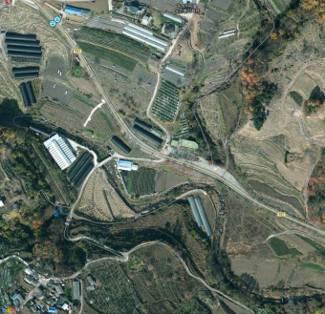
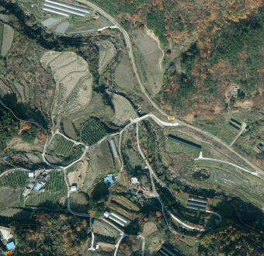
위 치 | 효자면 두성리 174-4 (단독) | 위 치 | 효자면 두성리 336 (단독)

위 치 | 효자면 두성리 167-8 (부착) | 위 치 | 효자면 두성리 303-1 (부착)
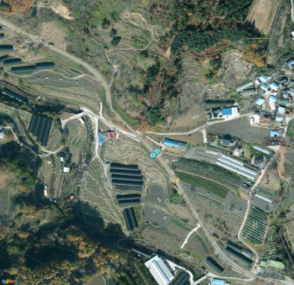 |  | 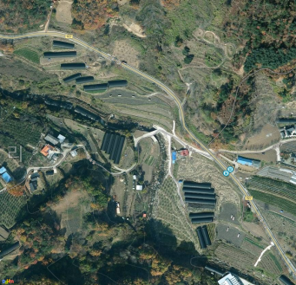

※ 위 그림은 위성사진 이므로 실제와 다를 수 있음.

CCTV 설치 위치도

위 치 | 효자면 두성리 356 (부착) | 위 치
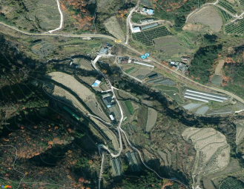

위 치 |  | 위 치

※ 위 그림은 위성사진 이므로 실제와 다를 수 있음.

